Forside
UlykkesStatistik 2024
26. november 2025
Statistik-Nyt

Ulykkesfrekvensen for 2024 ligger på 263,8 arbejdsulykker pr. 10.000 årsværk. Der er en stigning i ulykkesfrekvensen for alle brancher på DA-området og ulykkesfrekvensen ligger generelt højere end gennemsnittet for de sidste fem år, undtagen for fremstillingsbranchen. Den største stigning ligger i ulykkesanmeldelser med kortere forventet fravær.
Stigning i ulykkesfrekvensen for 2024
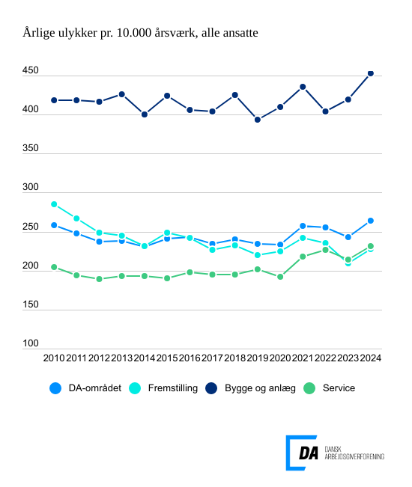

Tabel 1 Ulykkesfrekvens, alle medarbejdere og arbejdere, hovedbrancher
Tabel 2 Ulykkesfrekvens, hovedarbejdsfunktioner, alle medarbejdere
Tabel 3 Ulykkesfrekvens, alle medarbejdere og arbejdere, hvordan skaden skete
Tabel 4 Ulykkesfrekvens, alle medarbejdere og arbejdere, skadet del af legemet
Tabel 5 Ulykkesfrekvens, alle medarbejdere og arbejdere, skadens art
Tabel 6 Ulykkesfrekvens, alle medarbejdere og arbejdere, afvigelse
Tabel 7 Ulykkesfrekvens, alle medarbejdere og arbejdere, forventet fravær
Tabel 8 Ulykkesfrekvens, alle medarbejdere og arbejdere, alder
Tabel 9 Ulykkesfrekvens, alle medarbejdere og arbejdere, regioner
Tabel 10 Ulykkesfrekvens, alle medarbejdere og arbejdere, virksomhedsstørrelse
Tabel 11 Ulykkesfrekvens, uden vikarer
Metode
Kontakt

DA’s statistik over arbejdsulykker viser, at ulykkesfrekvensen, der måler antal anmeldte ulykker pr. 10.000 årsværk, ligger på 263,8 i 2024 for DA-området under ét. Til sammenligning er den gennemsnitlige ulykkesfrekvens over de seneste fem år på 250,4. Ulykkesfrekvensen for arbejdere er 424,4 anmeldte ulykker pr. 10.000 årsværk for 2024, hvor ulykkesfrekvensen for de seneste fem år er 392,6.
Ulykkesfrekvensen stiger generelt for alle hovedbrancher i forhold til sidste år og kun fremstillingsbranchen har en lavere ulykkesfrekvens i 2024 end gennemsnittet over de sidste fem år. Indberetning af forventet fravær viser en stigning i både ulykker med forventet fravær på under en uge og længere end en måned. Antallet af ulykker med et forventet fravær på under en uge steg fra 9.154 i 2023 til 10.000 i 2024 og antallet af ulykker med fravær på mere end en måned steg fra 2.740 i 2023 til 3.061 i 2024.
For servicebranchen ligger ulykkesfrekvensen for 2024 på 231,6, mens gennemsnittet over de seneste fem år er på 216,8. Ulykkesfrekvensen for fremstillingsbranchen ligger på 227,2, mens gennemsnittet over de sidste fem år ligger på 227,6. Bygge og anlægsbranchen har en ulykkesfrekvens for 2024 på 452,5, mens gennemsnittet over de seneste fem år er på 424,5. I forhold til året før er Store Bededag blevet afskaffet og indgår nu som arbejdsdag.

